結合試験_Servlet
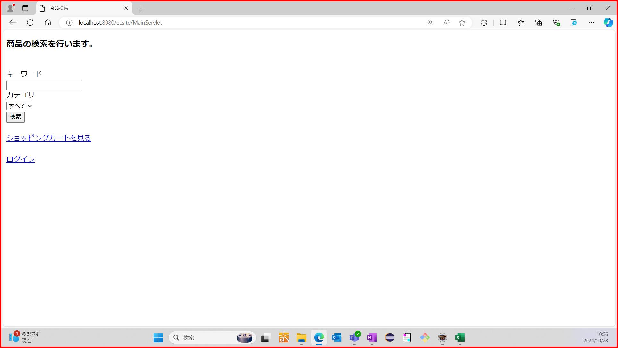
総合試験エビデンス |  |  |  | システムID |  | 改訂日 | 2024-10-29 |  | No.
 |  |  |  | システム名称 | 電子商取引システム | 改訂者 | 鈴木崇志

初期状態 | DB：ecsite
 | Table：items

シナリオNo.1 | No1：キーワード入力欄に"ハット"が入力されているか確認する
 | 期待値：キーワード入力欄に"ハット"が入力されている


 | No2：プルダウンメニューから"すべて"が選択できることを確認する
 | 期待値："すべて"が選択されている


 | No3：「検索」ボタンを押下した時、商品検索結果画面へ遷移することを確認する
 | 期待値：商品検索結果画面が表示されている
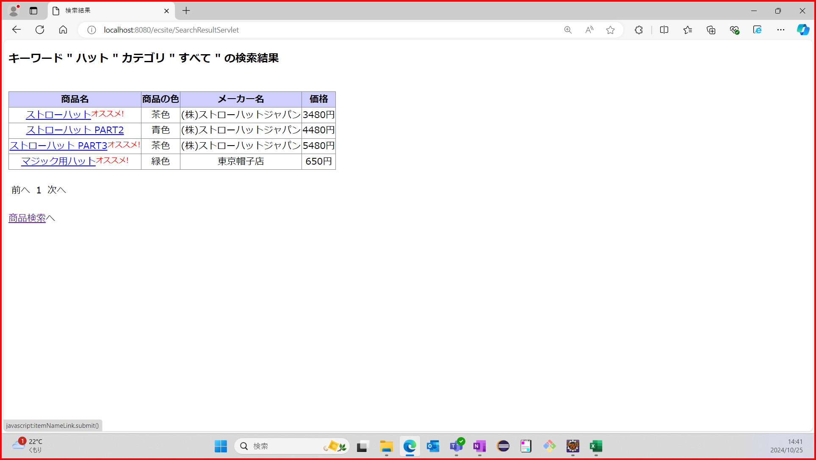

 | No4：見出しにキーワードとカテゴリが表示されていることを確認する
 | 期待値：検索したキーワードと選択したカテゴリが見出しに表示されている
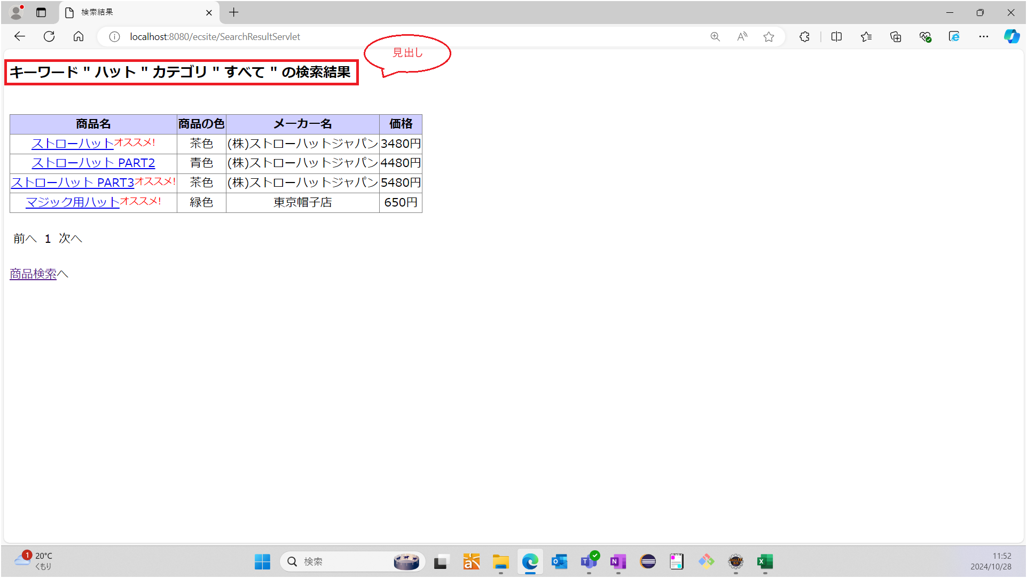

 | No5：商品名、商品の色、メーカ名、価格が表示されていることを確認する
 | 期待値：商品名、商品の色、メーカ名、価格が表示されている
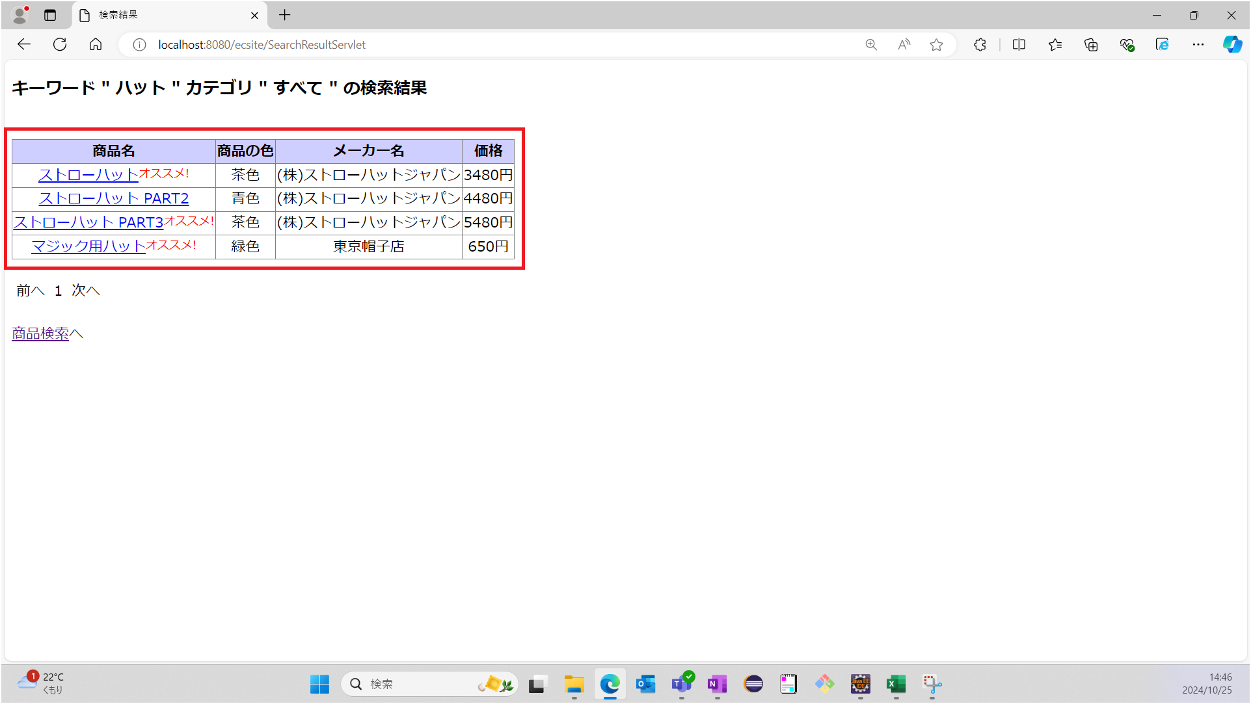

 | No6：オススメ商品にはオススメ表示がされていることを確認する
 | 期待値：以下の商品にオススメ表示がされいている
 |  | ストローハット
 |  | ストローハット PART3
 |  | マジック用ハット
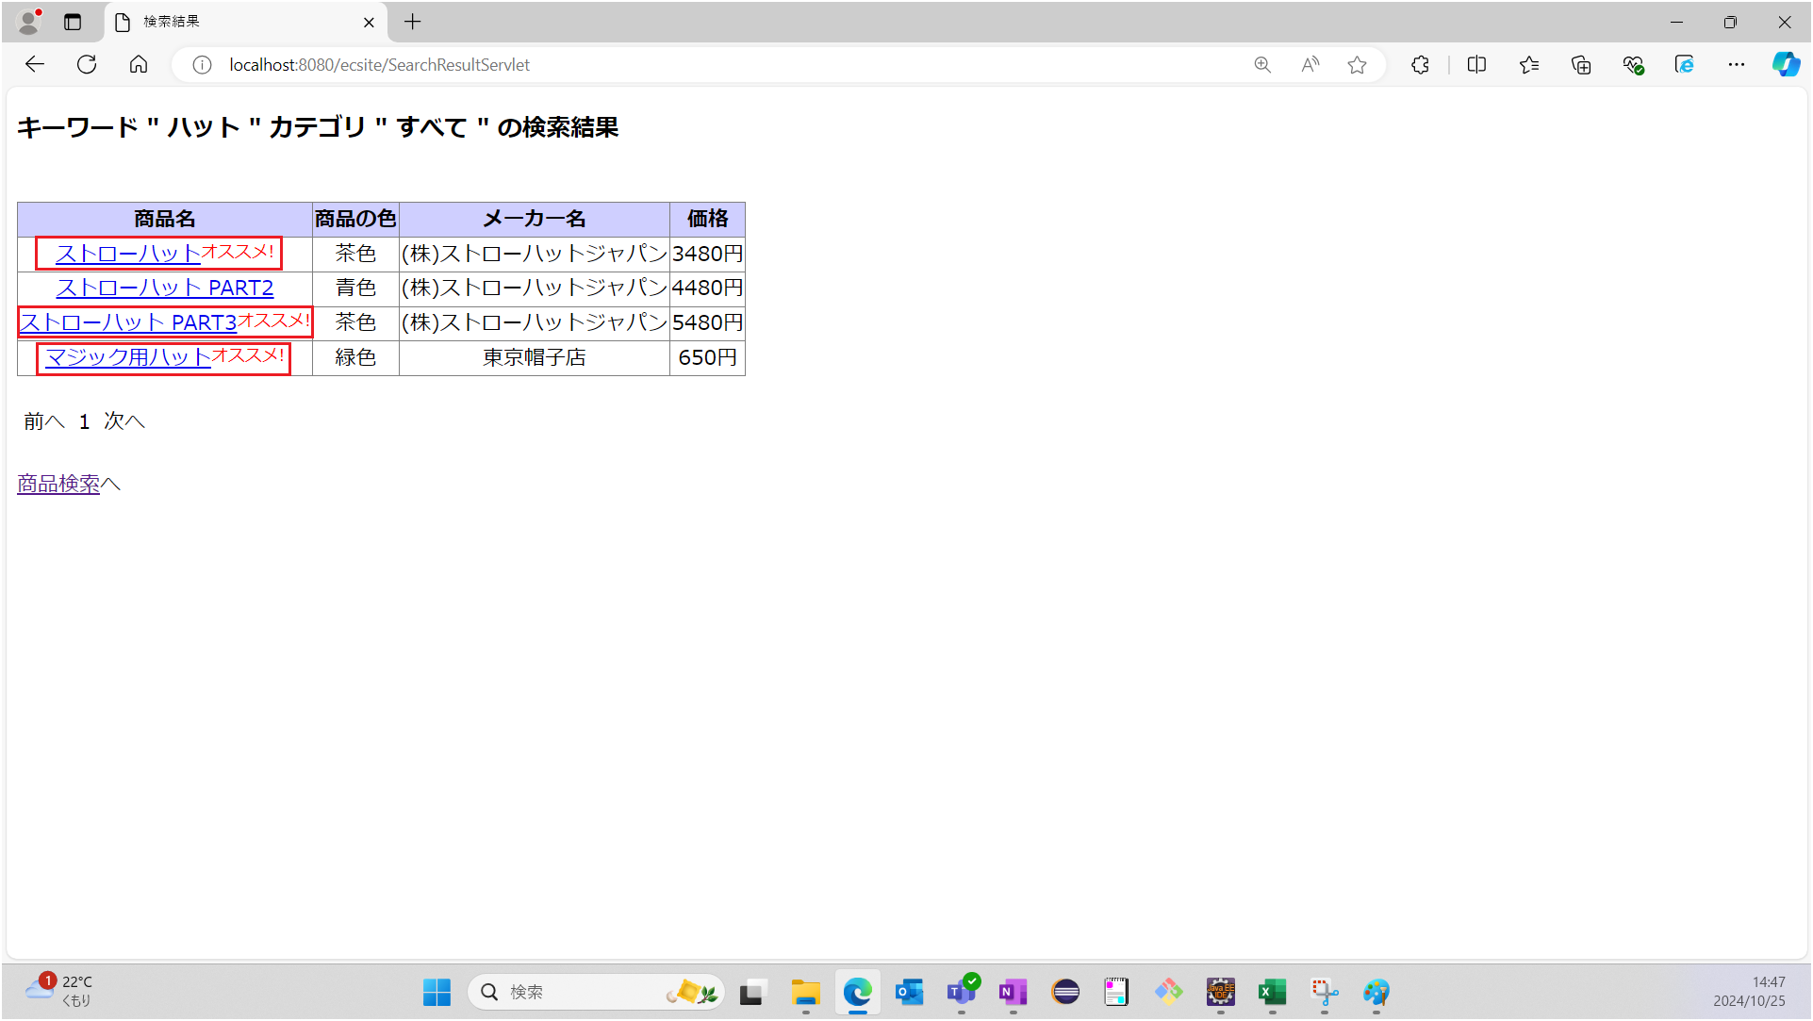

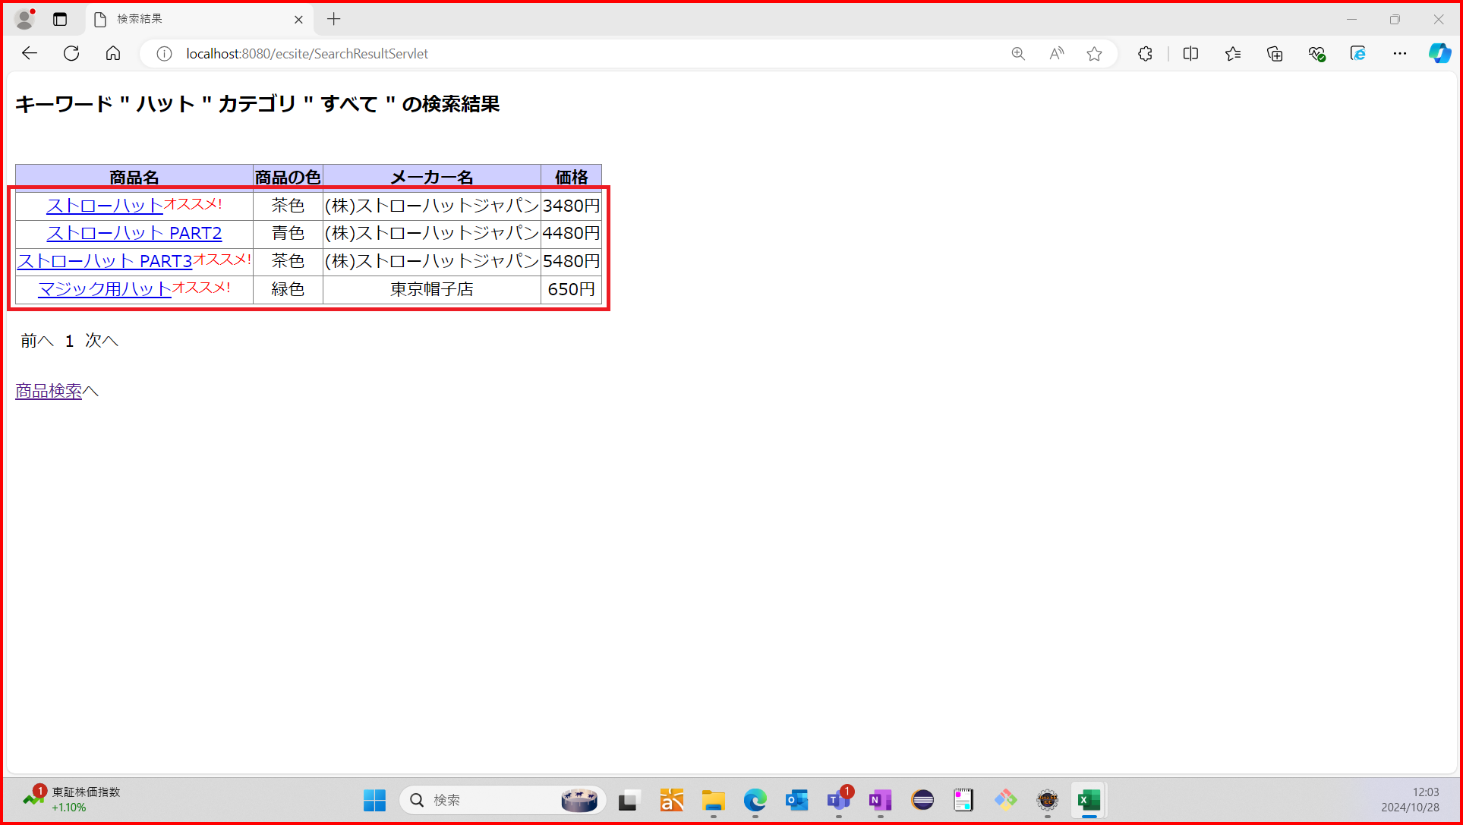
 | No7：10件おきに商品が表示されていることを確認する
 | 期待値：表示されている商品が4件である

 | No10：以下の条件で、「検索」ボタンを押下した時、期待する位置にメッセージが表示されることを確認する
 |  | キーワード："ヘルメット"
 |  | カテゴリ："すべて"
 | 期待値：「該当商品がありませんでした。」と表示される
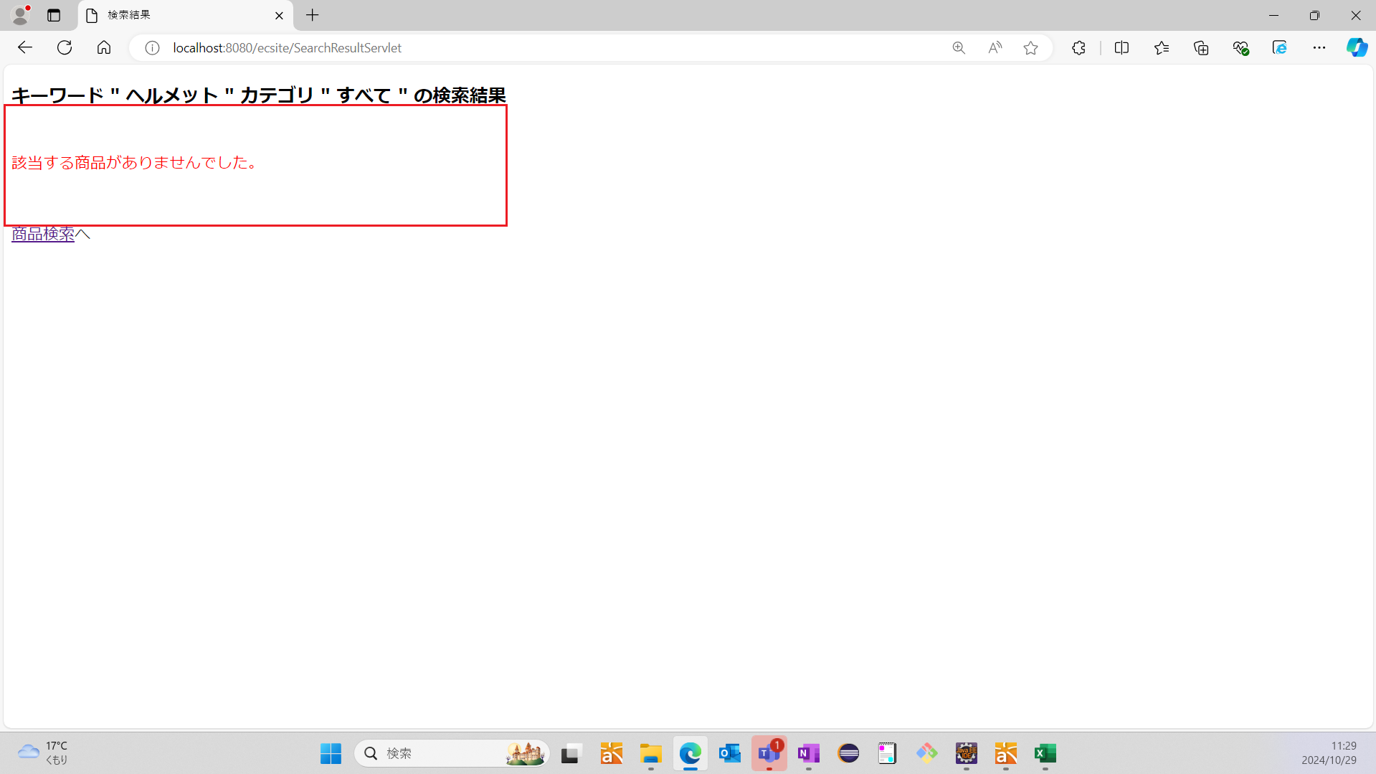

 | No11：商品検索結果画面へのリンクを押下した時、メイン画面へ戻ることを確認する
 | 期待値：メイン画面が表示されている
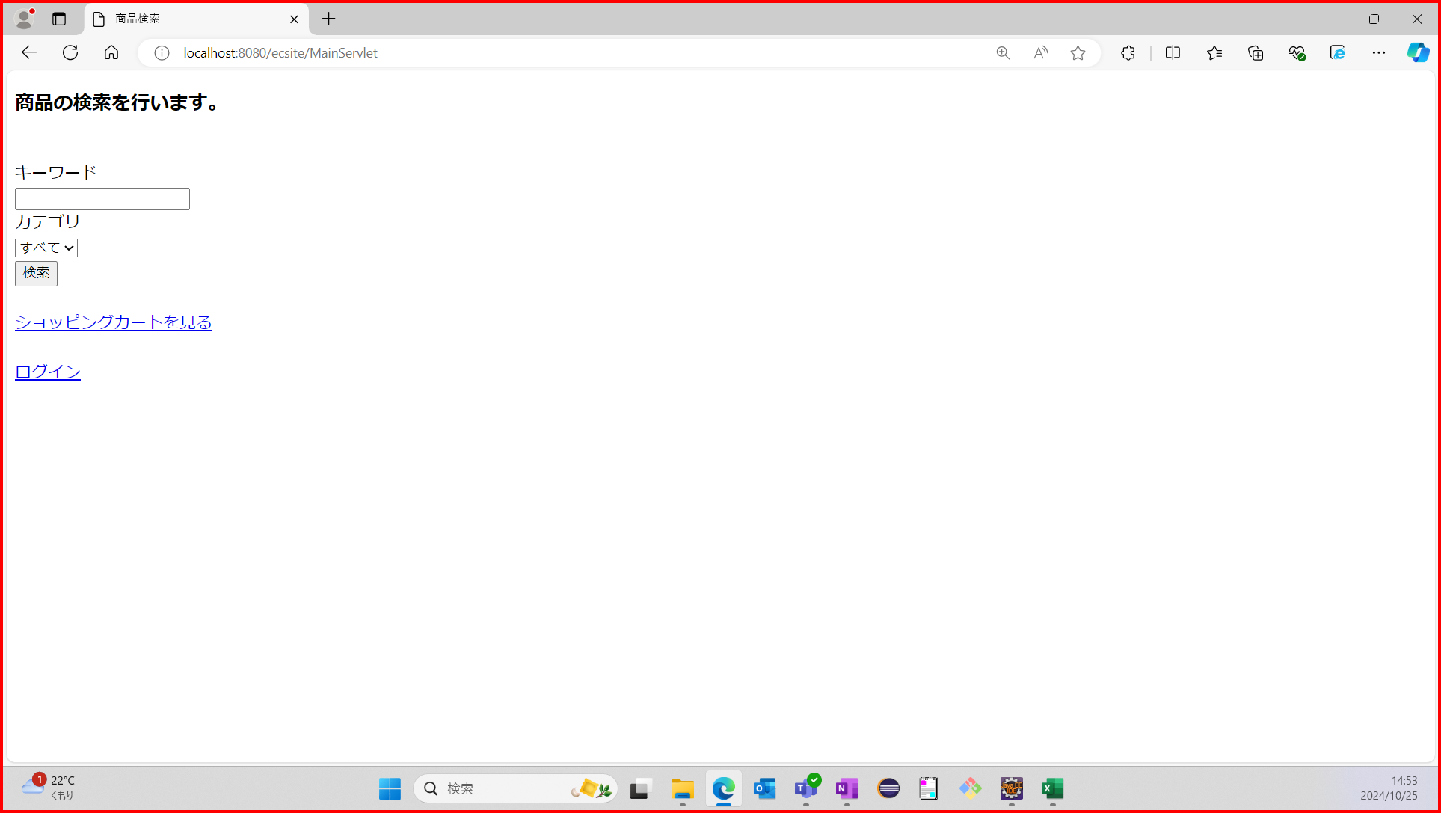

シナリオNo.2 | No1： |  | キーワード入力欄が未入力か確認する
 | 期待値：キーワード入力欄が未入力である


 | No2：プルダウンメニューから"すべて"が選択できることを確認する
 | 期待値："すべて"が選択されている


 | No3：「検索」ボタンを押下した時、商品検索結果画面へ遷移することを確認する
 | 期待値：商品検索結果画面が表示されている
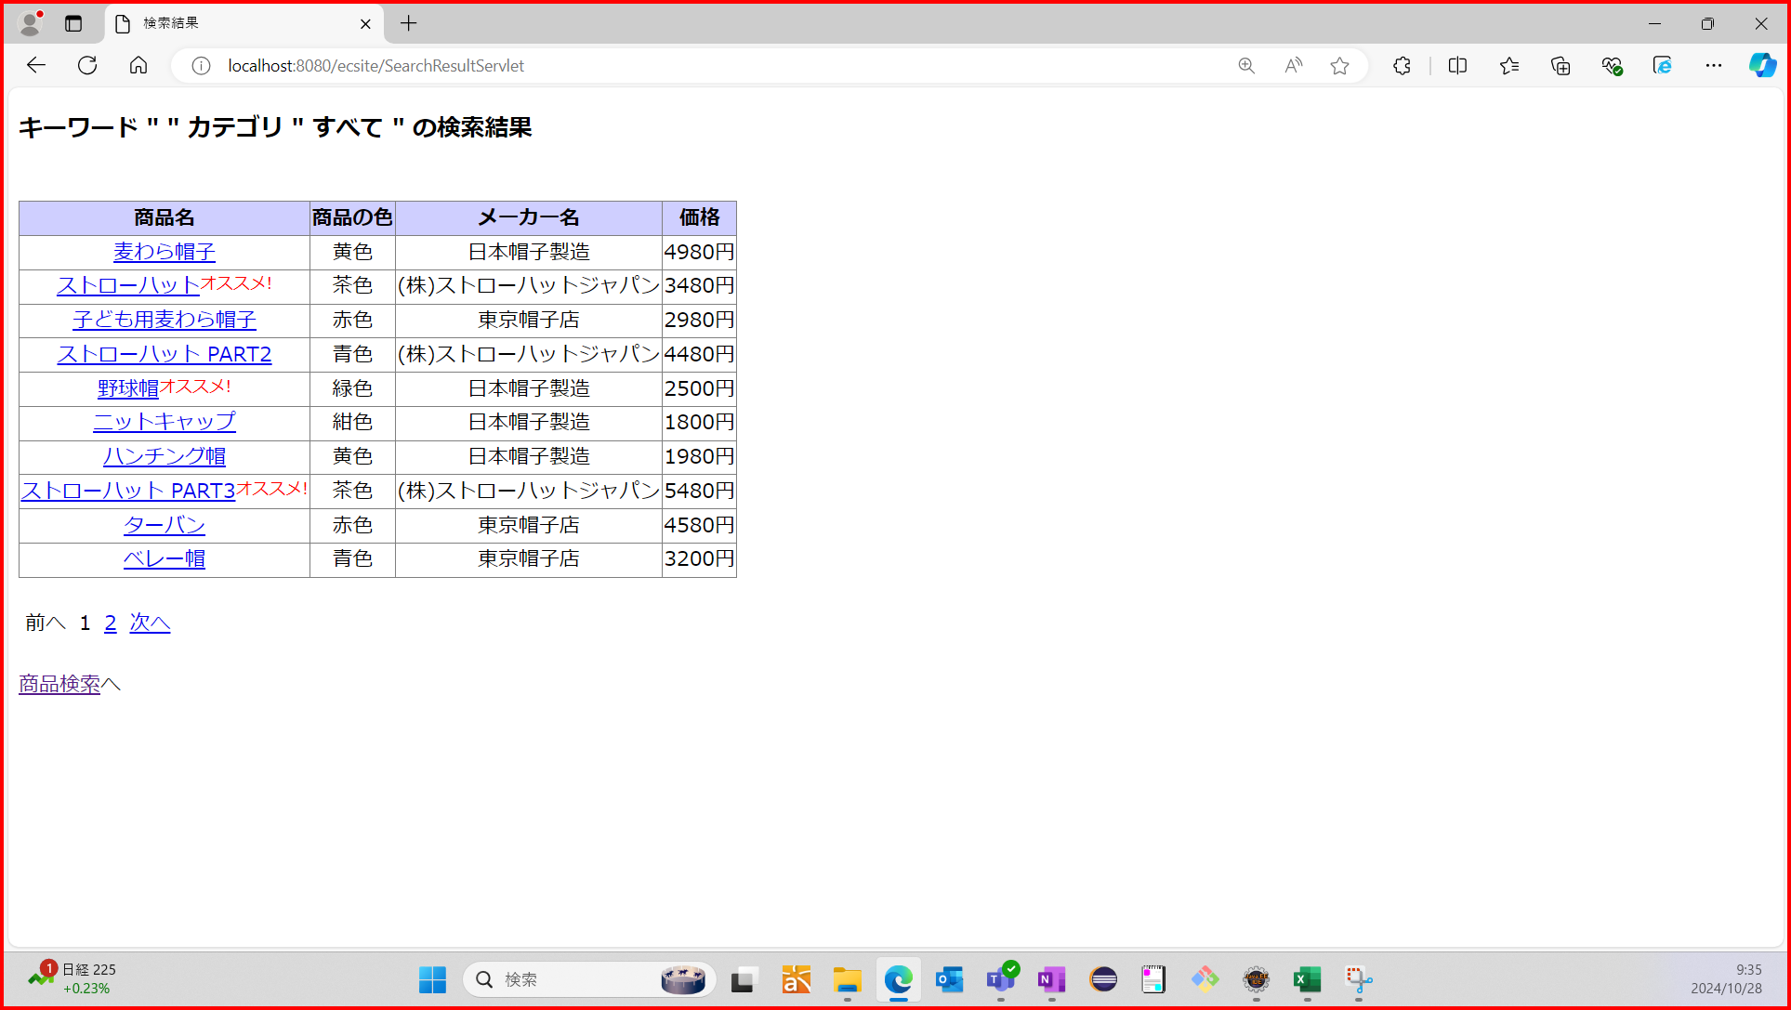

 | No4：見出しにキーワードとカテゴリが表示されていることを確認する
 | 期待値：検索したキーワードと選択したカテゴリが見出しに表示されている
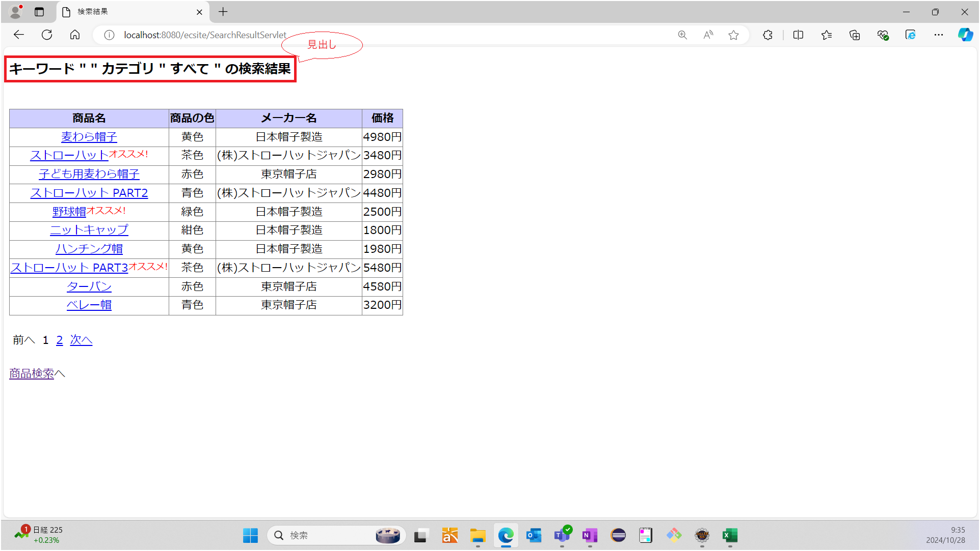

 | No5：商品名、商品の色、メーカ名、価格が表示されていることを確認する
 | 期待値：商品名、商品の色、メーカ名、価格が表示されている
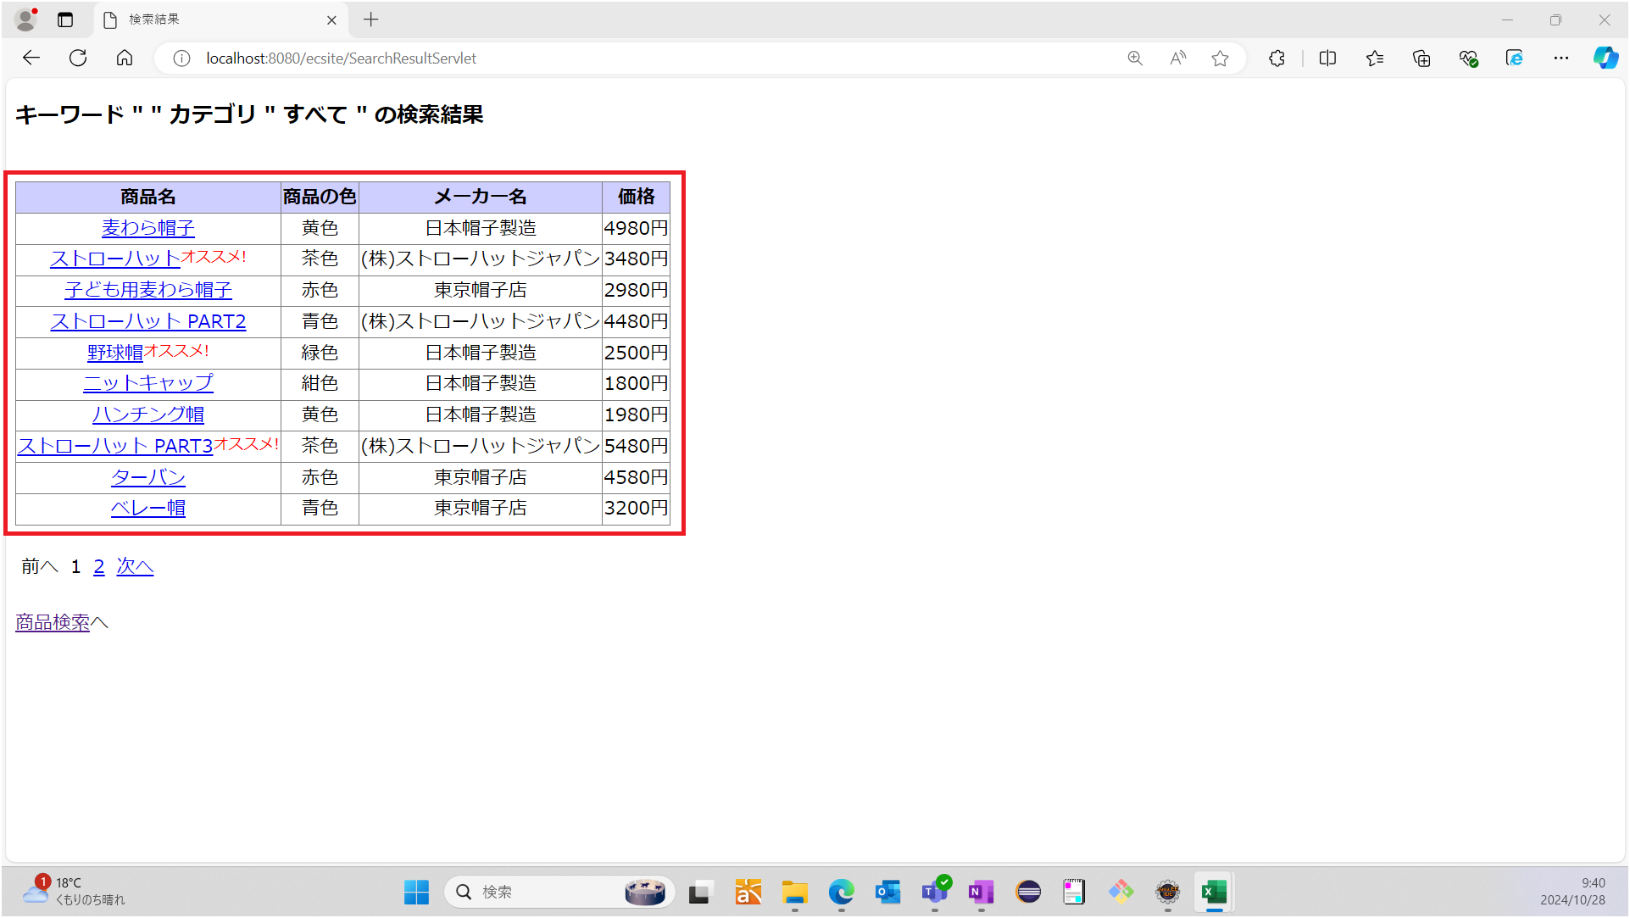

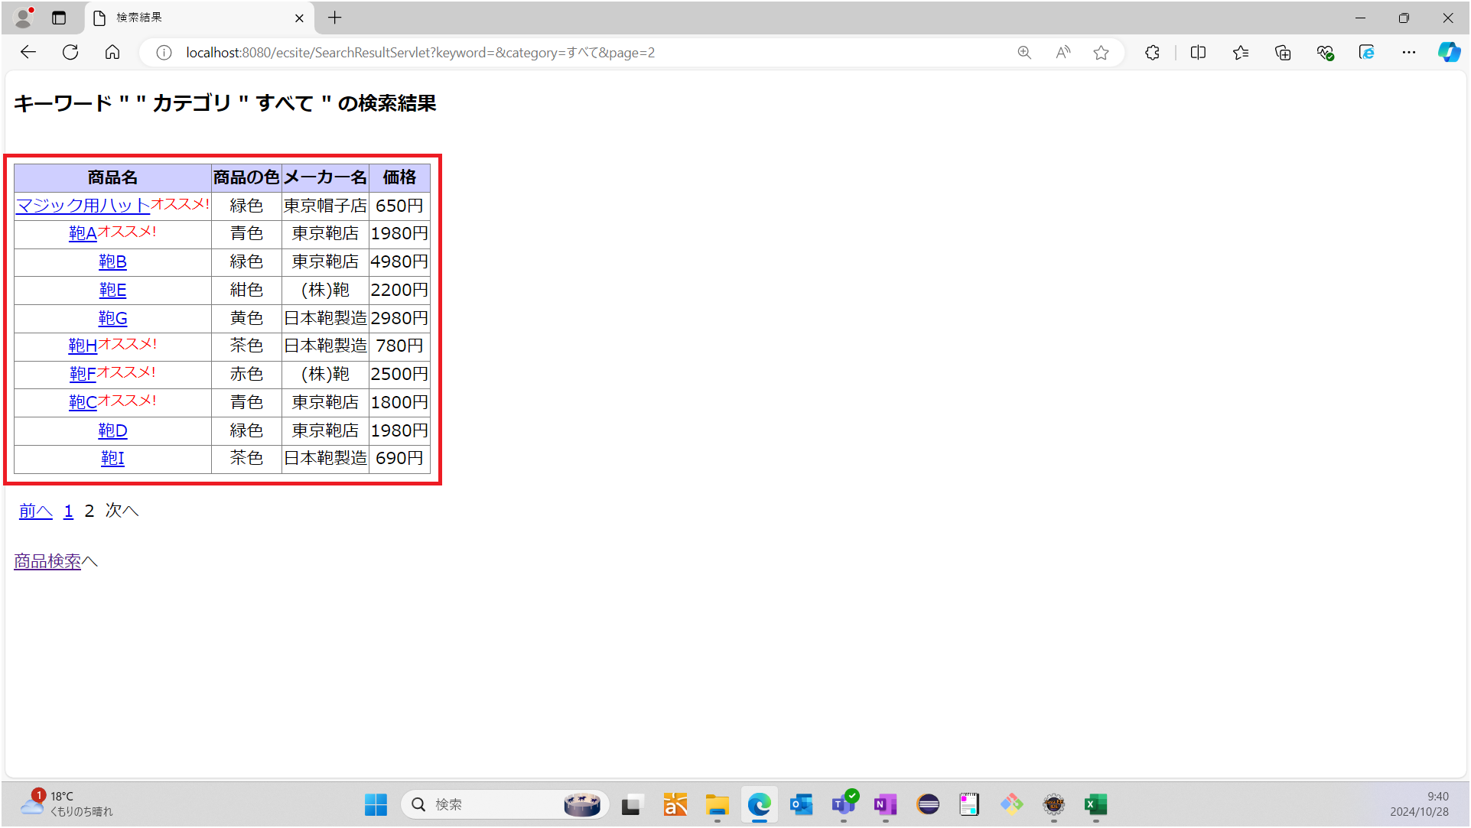

 | No6：オススメ商品にはオススメ表示がされていることを確認する
 | 期待値：以下の商品にオススメ表示がされている
 |  | ストローハット
 |  | 野球帽
 |  | ストローハット PART3
 |  | マジック用ハット
 |  | 鞄A
 |  | 鞄H
 |  | 鞄F
 |  | 鞄C
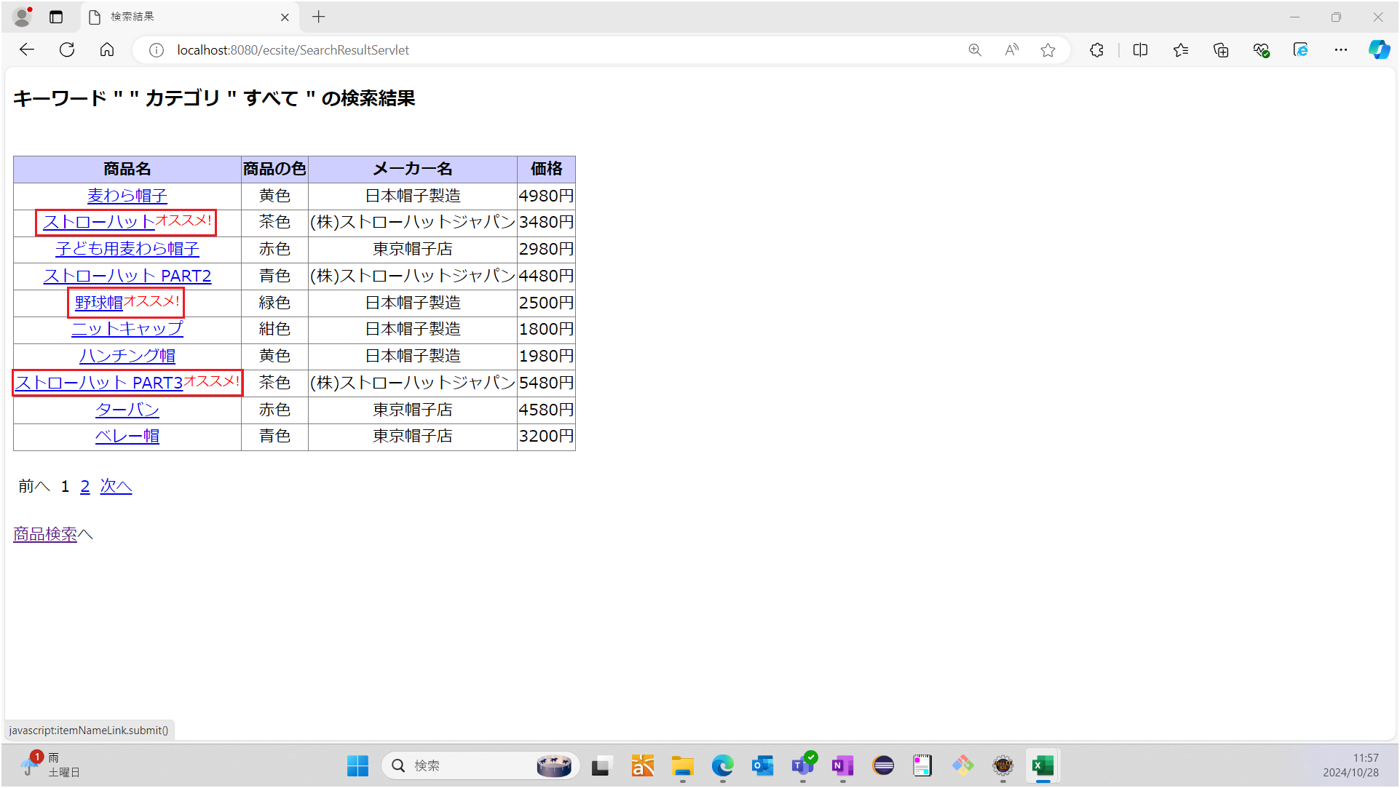

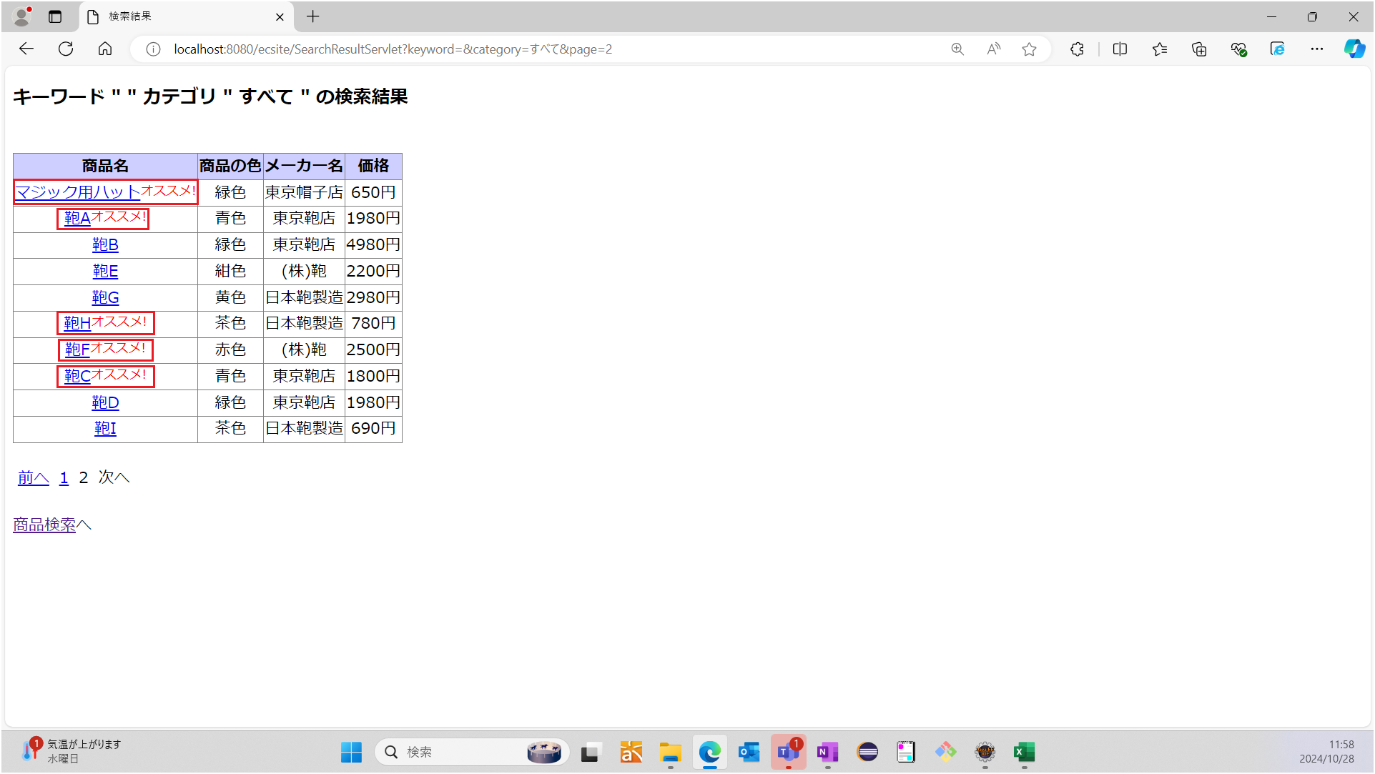

 | No7：10件おきに商品が表示されていることを確認する
 | No7：表示されている商品が10件である
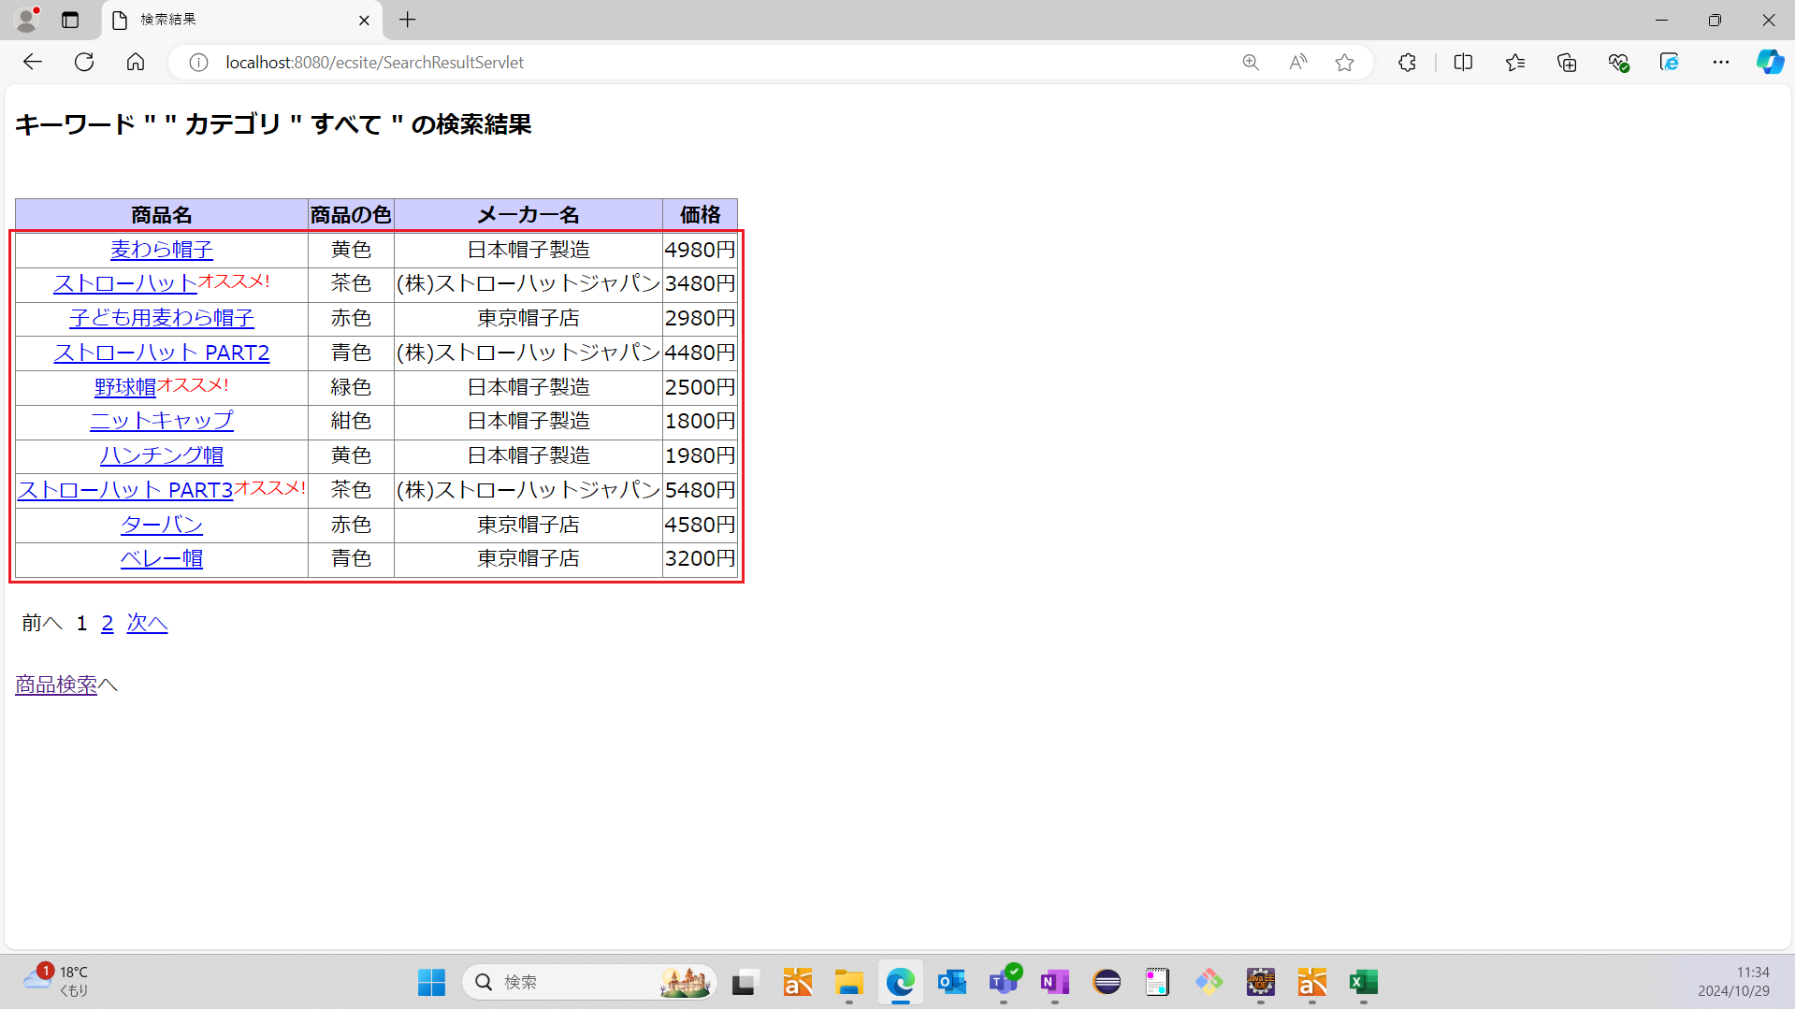

 | No8：「次へ」リンクを押下した時、10件分の商品が表示されていることを確認する
 | 期待値：表示されている商品が10件である
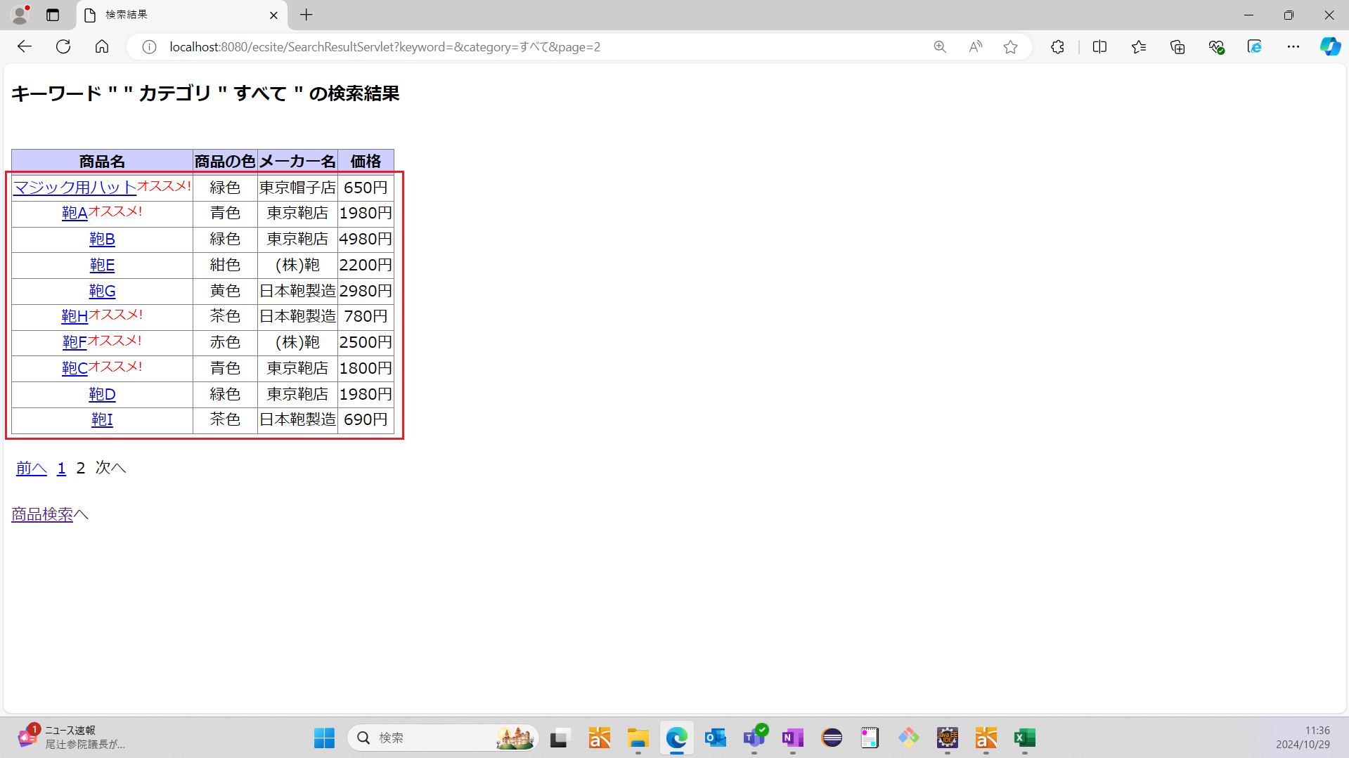

 | No9：「前へ」リンクを押下した時、10件分の商品が表示されていることを確認する
 | 期待値：表示されている商品が10件である
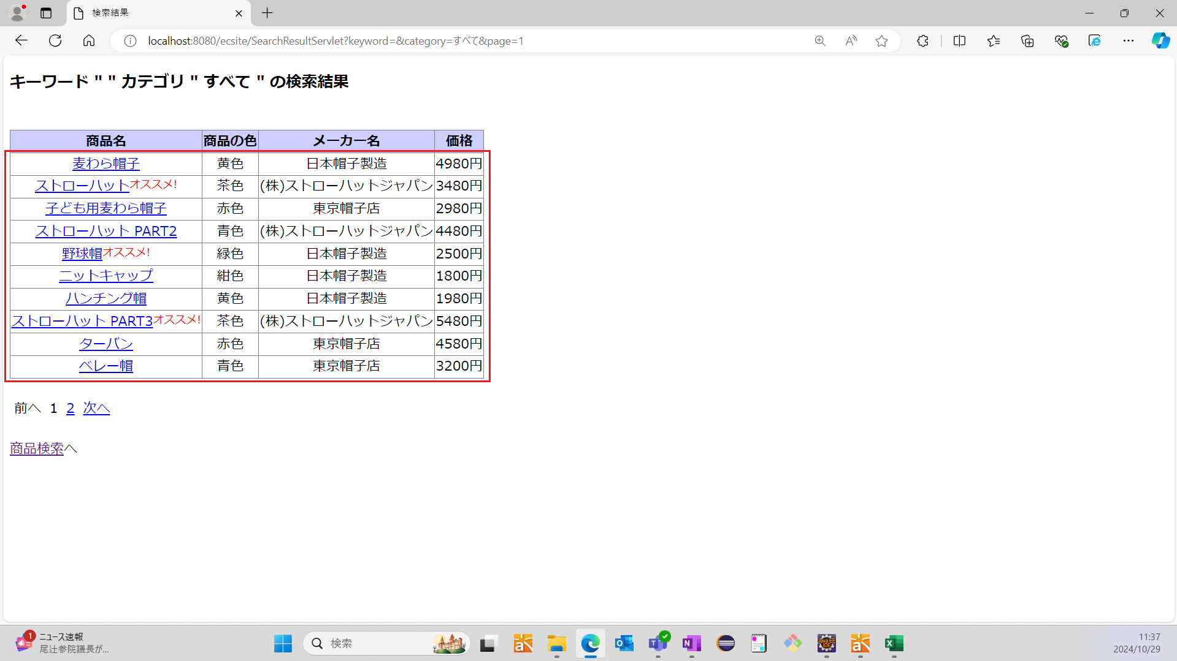


 | No10：指定ページのリンクを押下した時、10件分の商品が表示されていることを確認する
 | No10：表示されている商品が10件である
 |  |  |  |  |  |  |  | ←※代表として2ページ目でテスト実施

 | No11：商品検索結果画面へのリンクを押下した時、メイン画面へ戻ることを確認する
 | 期待値：メイン画面が表示されている
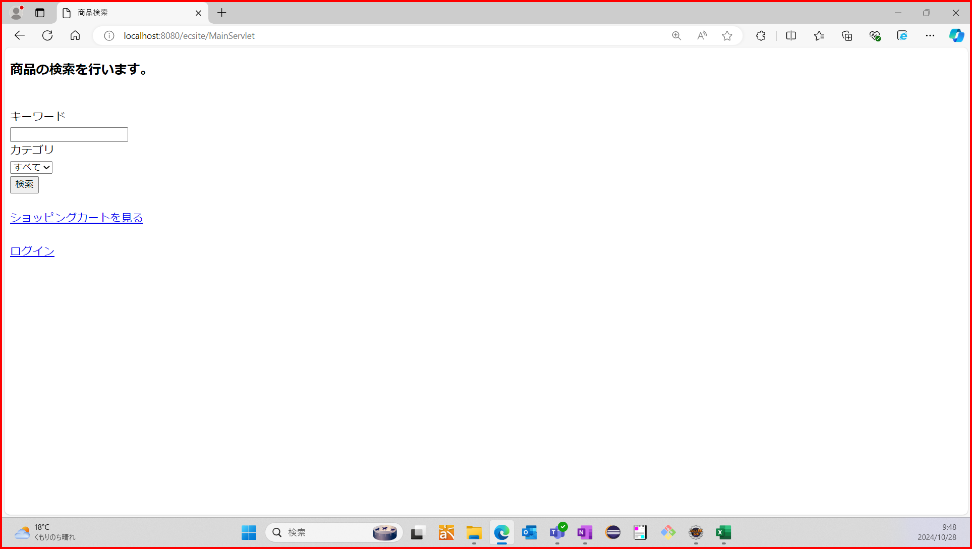

シナリオNo.3 | No1：キーワード入力欄が未入力か確認する
 | 期待値：キーワード入力欄が未入力である

 | No2：プルダウンメニューから"帽子"が選択できることを確認する
 | 期待値："帽子"が選択されている


 | No3：「検索」ボタンを押下した時、商品検索結果画面へ遷移することを確認する
 | 期待値：商品検索結果画面が表示されている
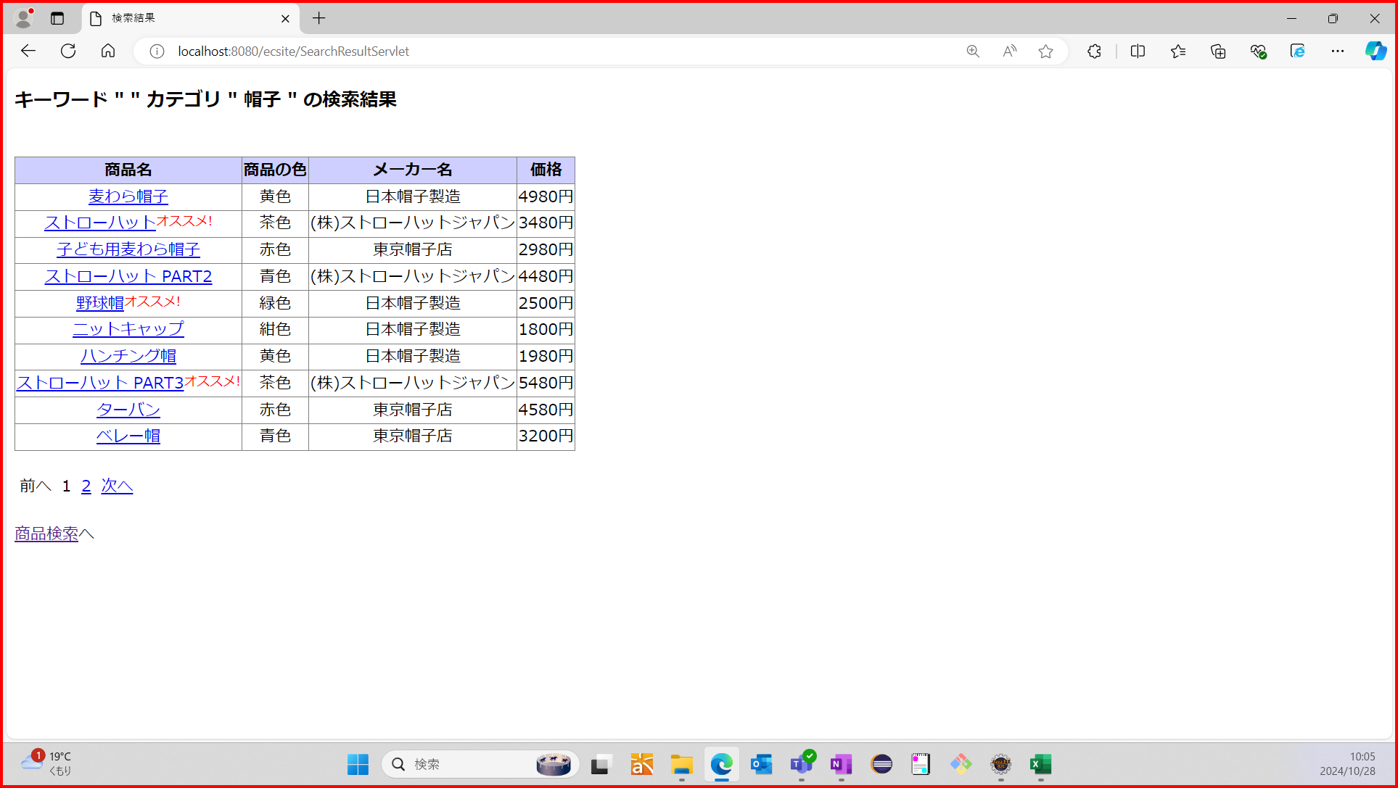

 | No4：見出しにキーワードとカテゴリが表示されていることを確認する
 | 期待値：検索したキーワードと選択したカテゴリが見出しに表示されている
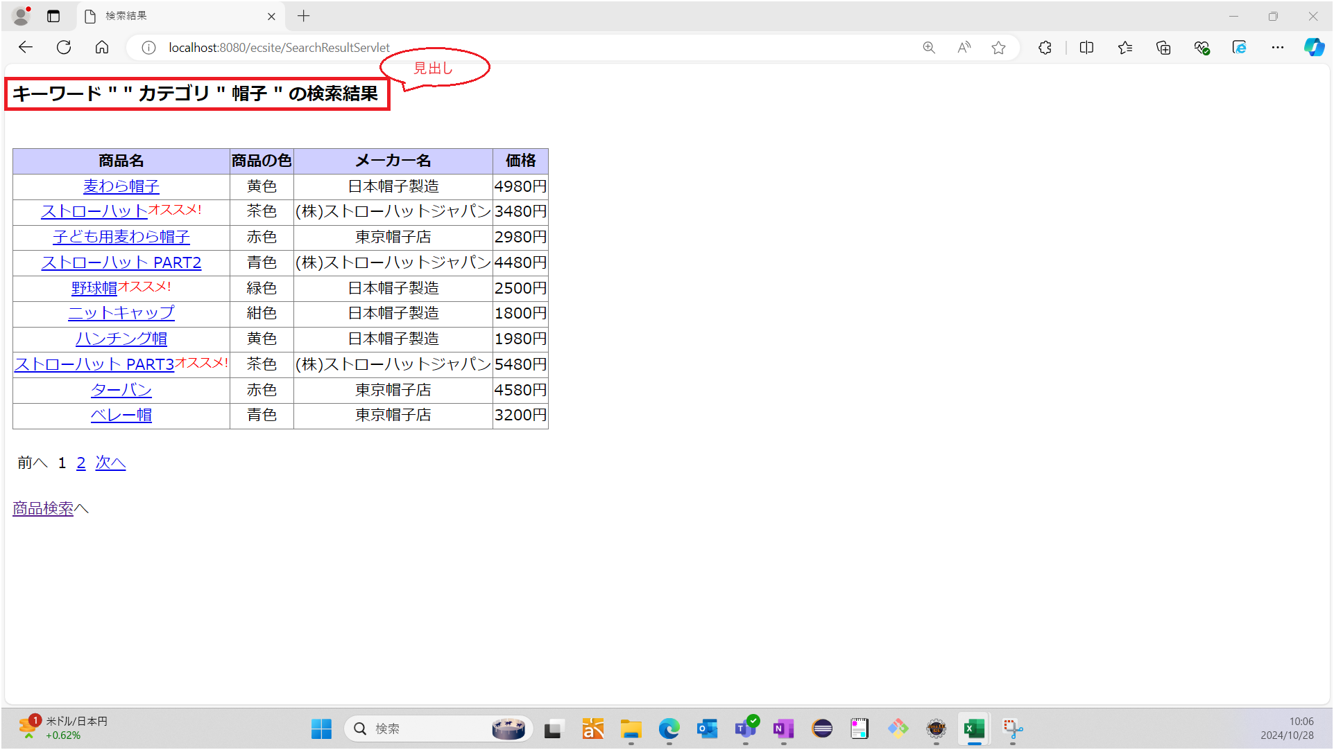


 | No5：商品名、商品の色、メーカ名、価格が表示されていることを確認する
 | 期待値：商品名、商品の色、メーカ名、価格が表示されている

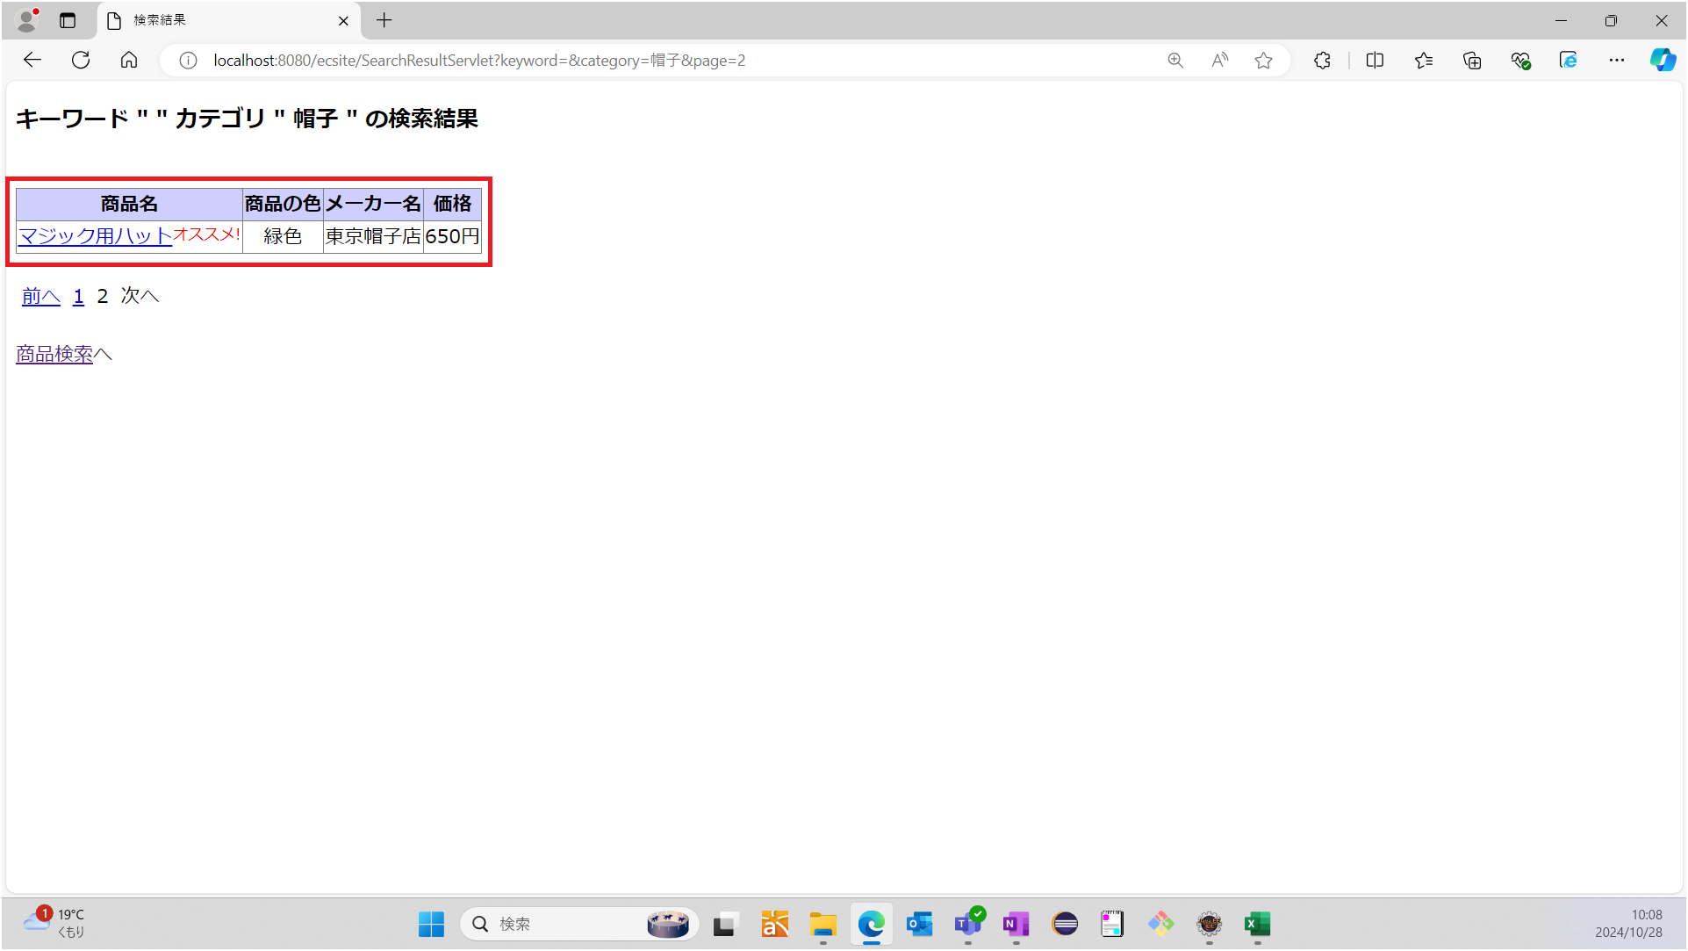

 | No6：オススメ商品にはオススメ表示がされていることを確認する
 | 期待値：以下の商品にオススメ表示がされている
 |  | ストローハット
 |  | 野球帽
 |  | ストローハット PART3
 |  | マジック用ハット
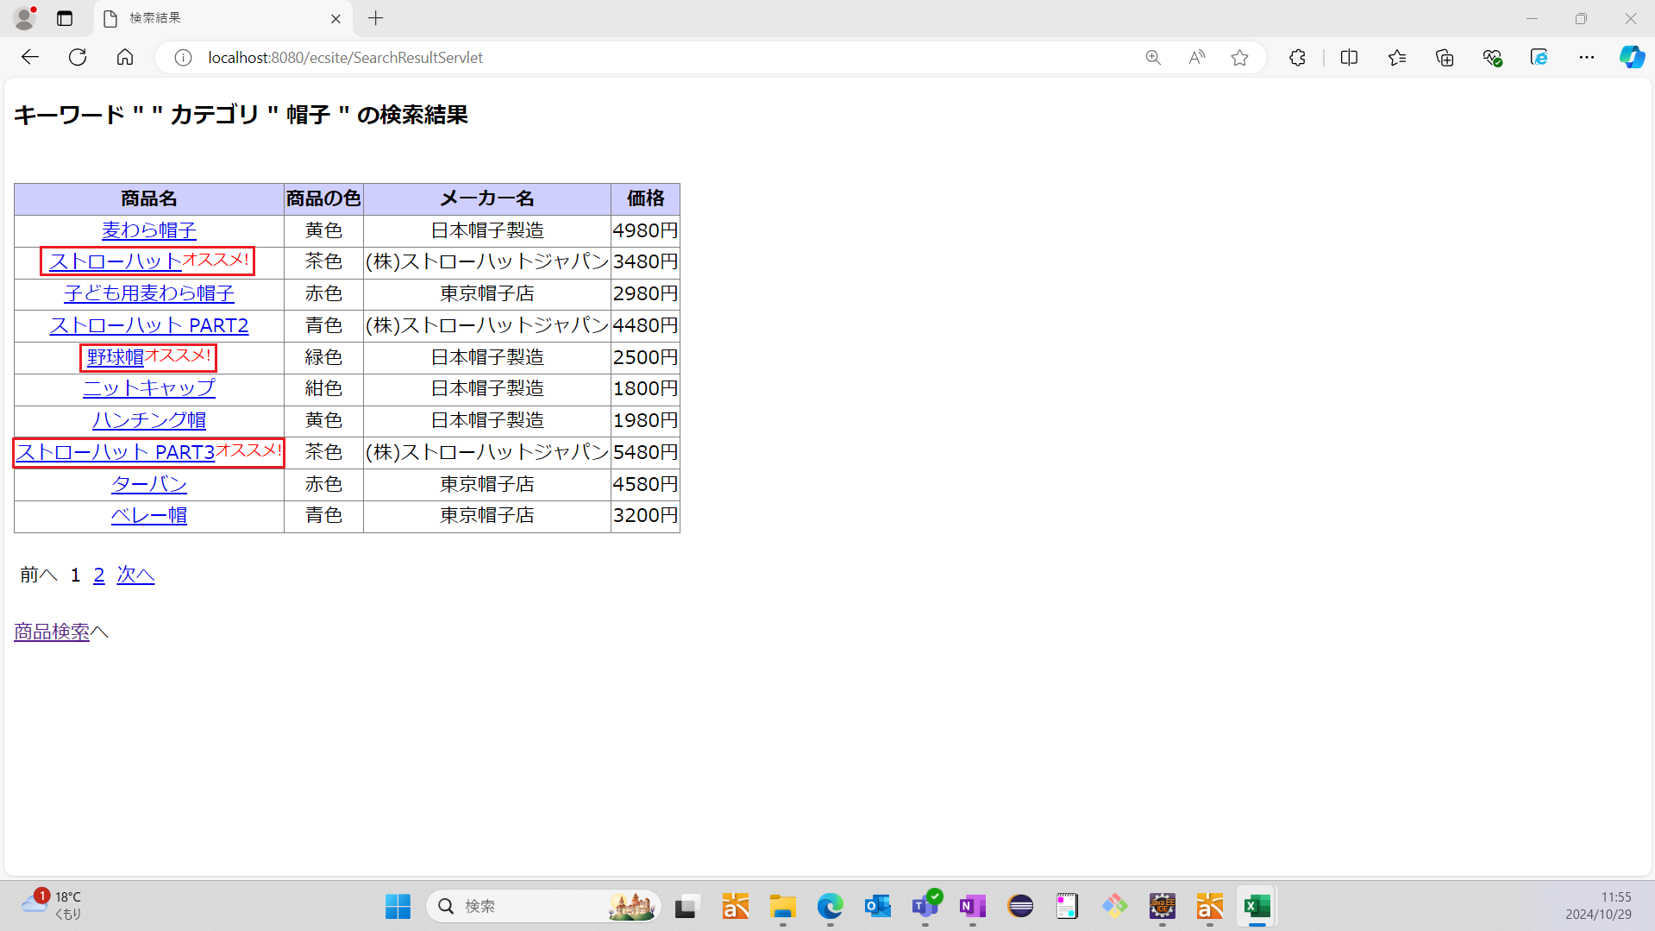

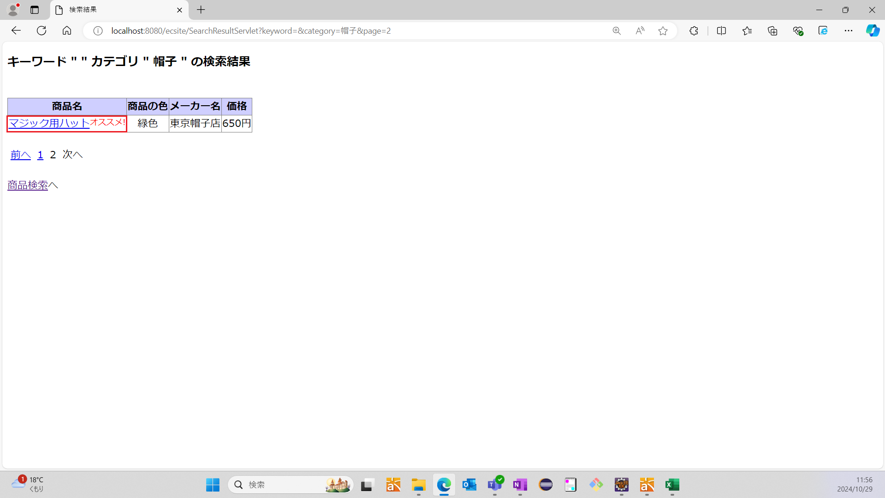

 | No7：10件おきに商品が表示されていることを確認する
 | 期待値：表示がされている商品が10件である
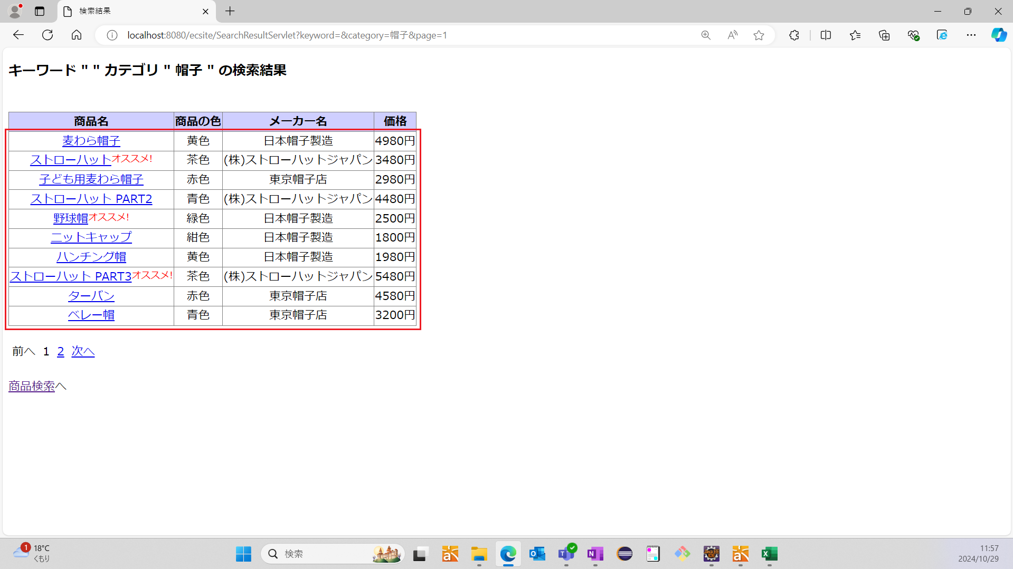

 | No8：「次へ」リンクを押下した時、10件分の商品が表示されていることを確認する
 | 期待値：表示されている商品が1件である
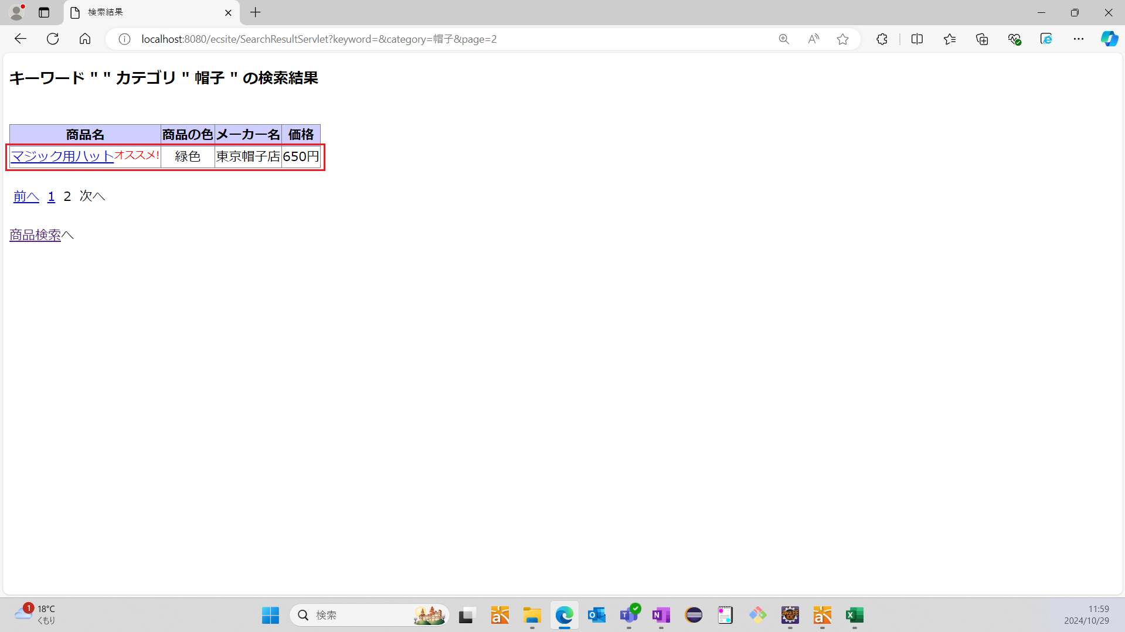

 | No9：指定ページのリンクを押下した時、10件おきに商品が表示されていることを確認する
 | 期待値：ページが1の時、表示されている商品が10件である

 | 期待値：ページが2の時、表示されている商品が1件である

 | No10：「前へ」リンクを押下した時、10件分の商品が表示されていることを確認する
 | 期待値：表示されている商品が10件である

 | No11：商品検索結果画面へのリンクを押下した時、メイン画面へ戻ることを確認する
 | 期待値：メイン画面が表示されている
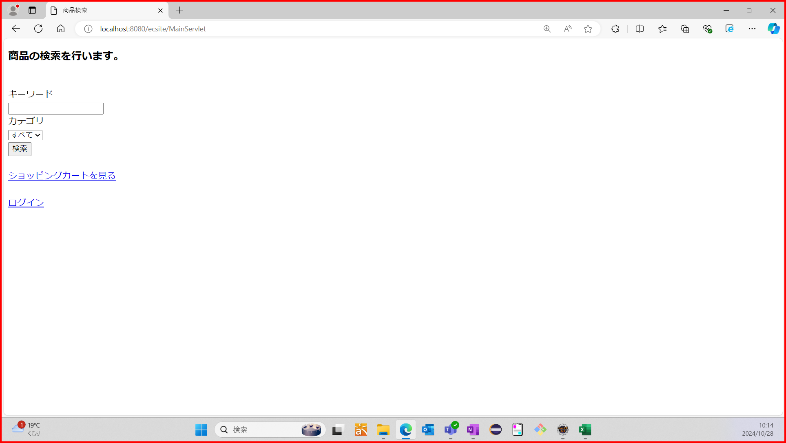

シナリオNo.4 | No1：キーワード入力欄が未入力か確認する
 | 期待値：キーワード入力欄が未入力である

 | No2：プルダウンメニューから"鞄"が選択できることを確認する
 | 期待値："鞄"が選択されている


 | No3：「検索」ボタンを押下した時、商品検索結果画面へ遷移することを確認する
 | 期待値：商品検索結果画面が表示されている
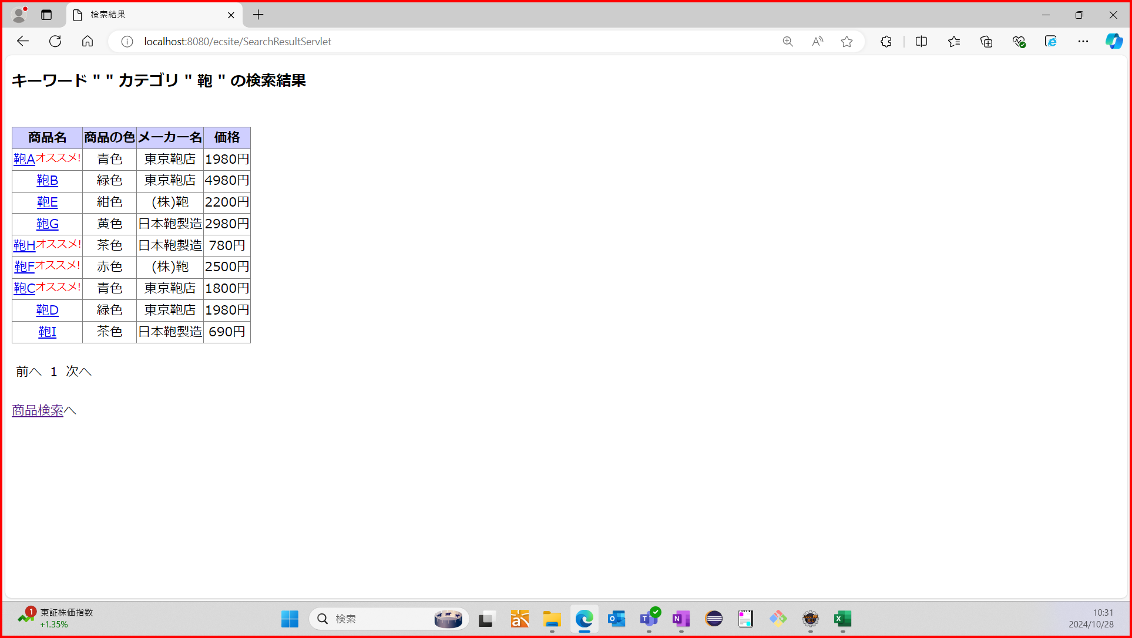

 | No4：見出しにキーワードとカテゴリが表示されていることを確認する
 | 期待値：検索したキーワードと選択したカテゴリが見出しに表示されている
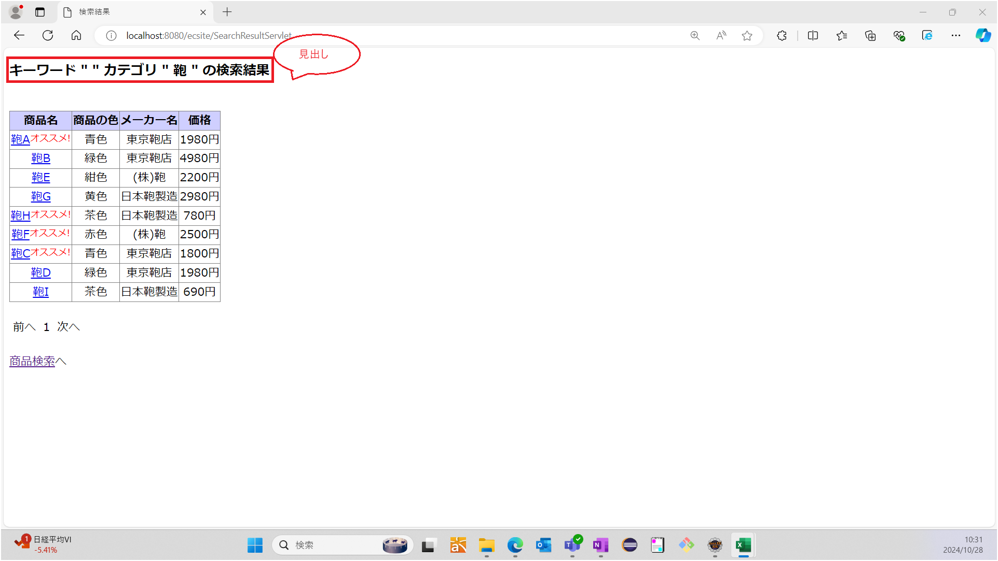

 | No5：商品名、商品の色、メーカ名、価格が表示されていることを確認する
 | 期待値：商品名、商品の色、メーカ名、価格が表示されている
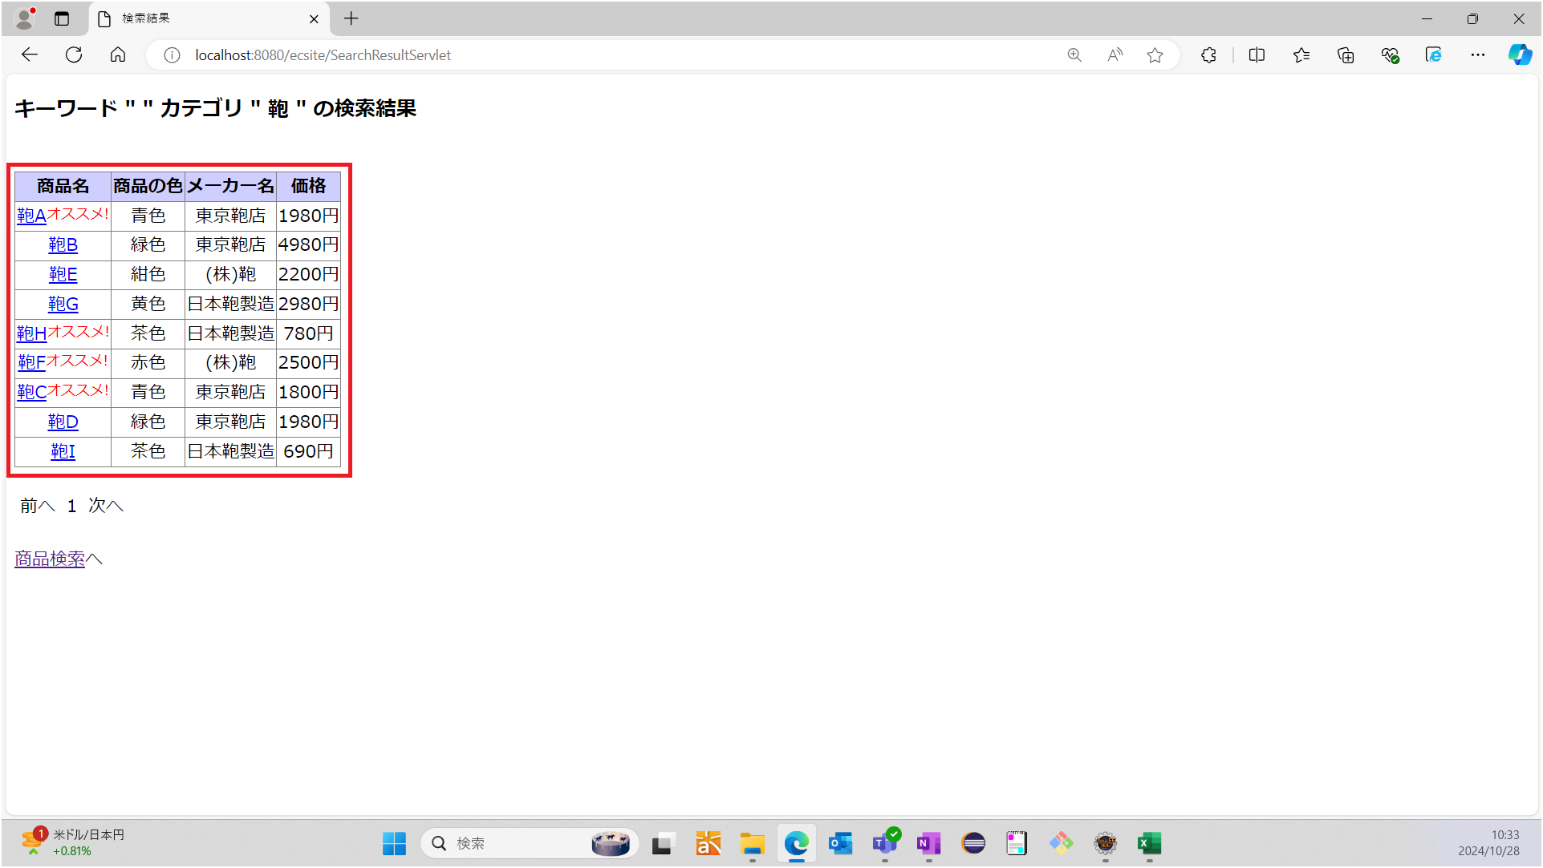

 | No6：オススメ商品にはオススメ表示がされていることを確認する
 | 期待値：以下の商品にオススメ表示がされている
 |  | 鞄A
 |  | 鞄H
 |  | 鞄F
 |  | 鞄C
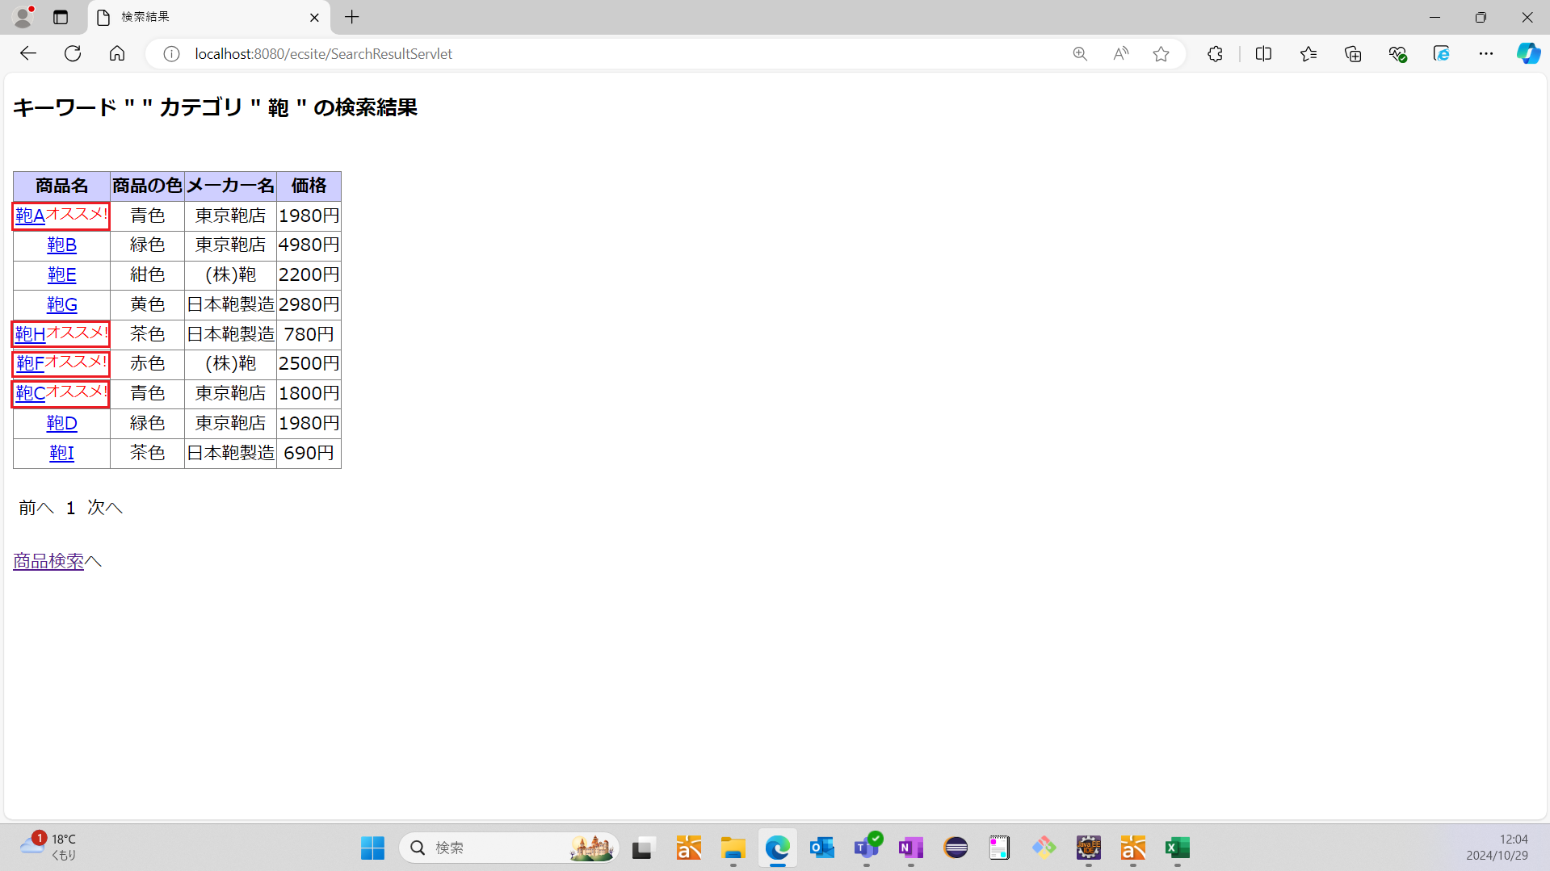

 | No7：10件おきに商品が表示されていることを確認する
 | 期待値：表示されている商品が9件である
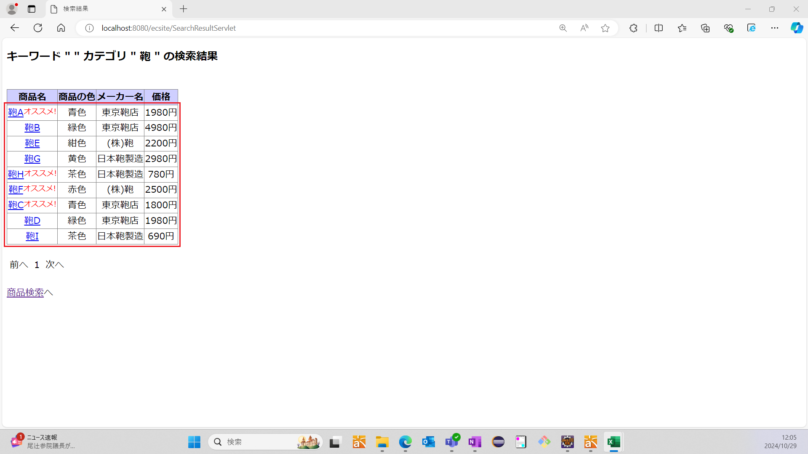

 | No8：商品検索画面へリンクを押下した時、メイン画面へ戻ることを確認する
 | 期待値：メイン画面が表示されている

